Задача 2.3
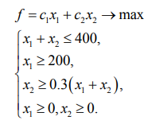
 | x1 | x2
Переменные | 280 | 120
Коэф-фы | 1 | 1 | 400
Огранич1 | 1 | 1 | 400 | 400
Огранич2 | 1 | 0 | 280 | 200
Огранич3 | -0.3 | 0.7 | 0 | 0

Задача 2.4
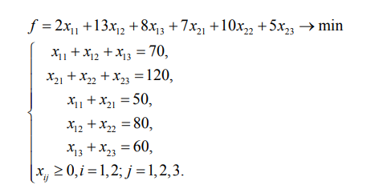
 | x1 | x2 | x3 | x4 | x5 | x6
Переменные | 50 | 20 | 0 | 0 | 60 | 60
Коэф-фы | 2 | 13 | 8 | 7 | 10 | 5 | 1260
Огранич1 | 1 | 1 | 1 | 0 | 0 | 0 | 70 | 70
Огранич2 | 0 | 0 | 0 | 1 | 1 | 1 | 120 | 120
Огранич3 | 1 | 0 | 0 | 1 | 0 | 0 | 50 | 50
Огранич4 | 0 | 1 | 0 | 0 | 1 | 0 | 80 | 80
Огранич5 | 0 | 0 | 1 | 0 | 0 | 1 | 60 | 60

Задача 2.5
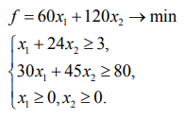
 | x1 | x2
Переменные | 3 | 0
Коэф-фы | 60 | 120 | 180
Огранич1 | 1 | 24 | 3 | 3
Огранич2 | 30 | 45 | 90 | 80

Задача 2.6
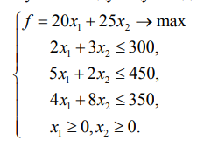
 | x1 | x2
Переменные | 87 | 0
Коэф-фы | 20 | 25 | 1740
Огранич1 | 2 | 3 | 174 | 300
Огранич2 | 5 | 2 | 435 | 450
Огранич3 | 4 | 8 | 348 | 350

Задача 2.7
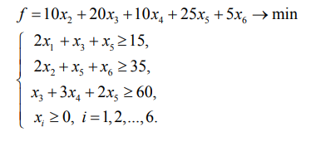
 | x1 | x2 | x3 | x4 | x5 | x6
Переменные | 8 | 17 | 0 | 20 | 0 | 1
Коэф-фы | 0 | 10 | 20 | 10 | 25 | 5 | 375
Огранич1 | 2 | 0 | 1 | 0 | 1 | 0 | 16 | 15
Огранич2 | 0 | 2 | 0 | 0 | 1 | 1 | 35 | 35
Огранич3 | 0 | 0 | 1 | 3 | 2 | 0 | 60 | 60

